Gestión de Riesgos
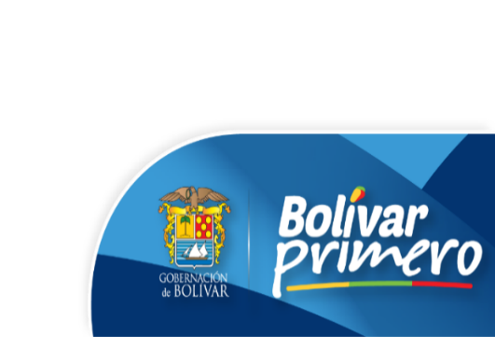 GOBERNACIÓN DE BOLÍVAR Plan Anticorrupción y de Atención al Ciudadano vig. 2021 Corte: Mayo 1 de 2021 - Agosto 31 de 2021.
Componente 1: Gestión del Riesgo de Corrupción - Mapa de Riesgos de Corrupción

Subcomponente | Actividades |  | Meta o producto | Responsable | Fecha Inicio | Fecha Fin | % de avance Enero - Abril | % de avance Mayo - Agosto | Observaciones
Subcomponente 1. Política de Administración de Riesgos de Corrupción | 1.1 | Capacitar a los funcionarios y contratistas de la Gobernación de Bolívar para fortalecer el conocimiento sobre la política de administración y gestión de riesgos. | Actas y presentación de las capacitaciones. | Secretaría de planeación. Secretaría general | 2021-01-01 | 2021-12-31 | 0% | 0% | La evidencia presentada no corresponde al cumplimiento de esta actividad.
 | 1.2 | Socializar la política de administración de riesgos ante los lideres de cada proceso y ante cada funcionario de la Gobernación de Bolívar. | Publicación en la página de la gobernación, y luego envío de nota informativa con la URL de la política a cada mail institucional. | Secretaría de planeación. Secretaría general | 2021-01-01 | 2021-12-31 | 50% | 50% | Si bien, la política de administración de riesgos aprobada se encuentra publicada en la página web, no se evidencia envío de la URL de la publicación a cada correo institucional, de acuerdo a la meta programada
Subcomponente 2. Construcción del Mapas de Riesgos de Corrupción | 2.1 | Acompañar en el proceso de compilación, revisión, estructuración y consolidación del mapa de riesgos de corrupción de la institución. | Informe de consolidación y presentación para revisión de los mapas de riesgo de corrupción de la Gobernación de Bolívar. | Secretaría de planeación Todas las dependencias | 2021-01-01 | 2021-01-31 | 0% | 0% | La evidencia presentada no corresponde al cumplimiento de esta actividad. "Los cambios introducidos deberán ser motivados, justificados e informados a la Oficina de Control Interno, los servidores públicos y los ciudadanos; se dejaran por escrito y se publicarán en la página web de la entidad, en la sección denominada “Transparencia y acceso a la información pública”, según estas consideraciones realizadas por el DAFP, a la fecha la OCI no tiene conocimiento de modificaciones realizadas a los mapas de corrupción de la entidad.
Subcomponente 3. Consulta y divulgación | 3.1 | Socializar los cambios y correcciones que se hicieron a la compilación de los mapas a los responsables de la elaboración en cada proceso. | Correos electrónicos con los mapas de riesgos actualizados | Secretaría de planeación Todas las dependencias | 2021-01-01 | 2021-01-31 | 0% | 0%
 | 3.2 | Publicar el mapa de riesgos de corrupción en la el link "Transparencia y acceso a la información pública", de la página web de la Gobernación de Bolívar. | Mapa de riesgos de corrupción publicado en la página web de la Gobernación de Bolívar. | Secretaría de planeación Secretaría general | 2021-01-01 | 2021-01-31 | 100% | 100% | Esta actividad fue realizada al 100%
Subcomponente 4 Monitoreo o revisión | 4.1 | Garantizar controles eficaces y eficientes para evitar la materialización de posibles riesgos de corrupción en la entidad. | Soportes de monitoreo a los riesgos y la efectividad de los controles. Periodicidad: Cuatrimestral | Líderes de procesos y líderes de dependencias. | 2021-01-01 | 2021-12-31 | 33% | 66% | Se realiza cuatrimestralmente seguimiento al PAAC y a los riesgos de corrupción de los distintos procesos de la Gobernación de Bolívar, por parte de la Secretaría de Planeación y la Oficina de Control Interno
 | 4.2 | Realizar modificaciones en los mapas de riesgo de corrupción | Actualizaciones requeridas en el mapa de riesgo de corrupción si se presenta la necesidad de hacerlas. | Secretaría de planeación Todas las dependencias | 2021-01-01 | 2021-12-31 | 0% | 0% | De acuerdo al link recibido por la Secretaría de Planeación como evidencia de cumplimiento a esta actividad, se observa que no presentan gestión en esta actividad; a la fecha la OCI no tiene conocimiento de modificaciones realizadas a los mapas de corrupción de la entidad.
Subcomponente 5. Seguimiento | 5.1. | Realizar seguimiento a la efectividad de los controles incorporados para los riesgos de corrupción. | Informe cuatrimestral de seguimiento al Plan Anticorrupción y de Atención al Ciudadano. Periodicidad: Cuatrimestral | Oficina de Control Interno | 2021-01-01 | 2021-12-31 | 100% | 100% | La oficina de control interno realiza cuatrimestralmente seguimiento al PAAC y a los riesgos de corrupción de los distintos procesos de la Gobernación de Bolívar. En la revisión realizada por la oficina de control interno se observó que no se está utilizando el formato de la matriz de seguimiento a riesgos establecido en la organización, esto en el marco de los requerimientos establecidos en la guía para administración de riesgos versión 5 del DAFP.

